申請・入金フロー
2025-2026 Season ASP

安比オフィシャルスクール パートナーシッププログラム 予約と入金のフロー

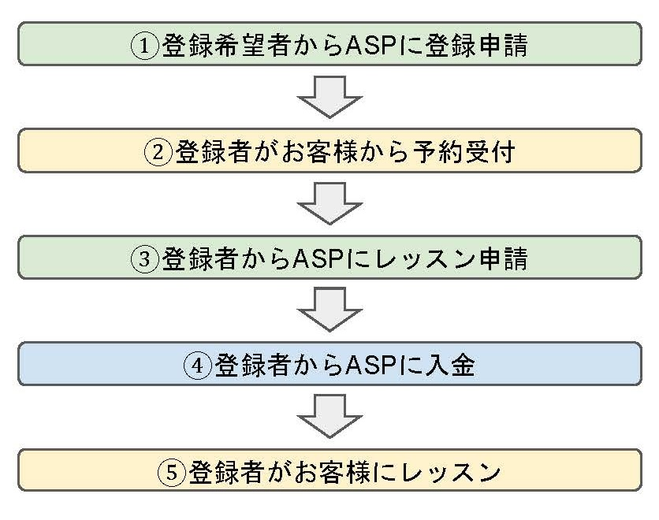
①登録申請とレッスンの申請 | ○登録申請
 | レッスン開催の２週間前までに申請ください。
 | 以下の提出項目を所定の【申請書】より提出ください。

 | 【提出項目】
 | 1. スクール登録名称（法人名またはスクール名称）
 | 2. 校長または責任者の氏名および連絡先
 | 3. 所属インストラクター全員分の名簿
 | 4. 所属インストラクター全員分の有効な指導資格証明書の写し
 | 5. 法人登記簿謄本（個人の場合は住民票の写し）
 | 6. 危機管理計画書（事故発生時の連絡体制、避難、救助対応 等）
 | 7. 損害賠償責任保険証書 （補償額が明記されたもの）
 | ※法人・団体：1事故3億円以上、個人：1事故2.5億円以上
 | 8. 外国籍インストラクターは、就労許可証明書および在留カードの写し
 | 9. レッスンメニュー一覧
 | （ビギナーレッスンについては、安比スクールのプログラムに準拠すること）
 | 10. インボイス登録番号（適格請求書発行事業者の証明）、
 | および最新年度の納税証明書の写し
 | 11. 安全管理およびルール遵守等に関する誓約書

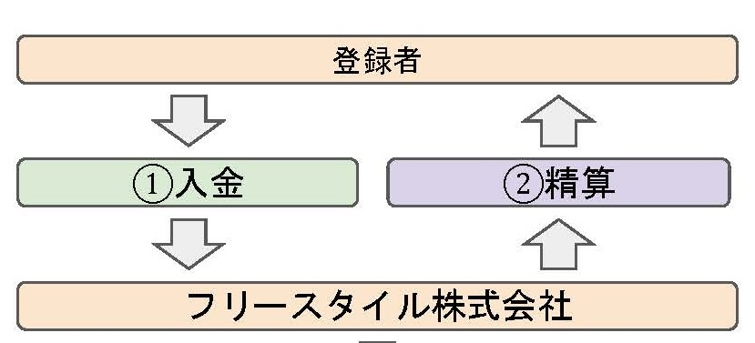
②レッスン費用の入金と精算 | ○レッスン申請手続き
 | 認定後レッスン開催の１週間前までに、下記内容を所定の【レッスン申請書】にて
 | 申請ください。

 | ・認定されたスクール名、認定番号
 | ・レッスンの開催日時、参加されるお客様の人数、詳細
 | ・担当インストラクター
 | ・レッスン費用の金額（旅行代金に含まれる場合はレッスン相当額）
 | ・精算費用をお支払いするお振込口座

 | ○問合せ先
 | 安比オフィシャルスクールパートナーシッププログラム協議会事務局
 | e-mail/bookingappi.school@gmail.com TEL/050-1721-1305

